Sheet1
Giao dịch theo chiến lược scalping

Người thực hiện: |  |  | thangbk236
Ngày lên kế hoạch: |  |  | 2021-07-10

Bản kế hoạch này sẽ được cập nhật theo đường link github |  |  |  |  |  | https://github.com/thangbk236/QuanTriFx
Mỗi người nên tự tạo ra bản kế hoạch trade cho riêng mình
Chưa kiếm được tiền từ thị trường nên phải đi viết tài liệu để quản trị rủi cho cho những người mới bắt đầu

Donate USDT Binance Smart Chain (BEP20) |  |  |  | 0xed05b97f46e60a7a65605eaba9a4b502d32f9510

Bí kíp đỉnh cao, chén thánh cuối cùng, kiếm ý Price Action

Nội dung |  |  | Xây dựng bản giao dich theo chiến lược scalping |  |  |  |  |  | Lĩnh ngộ tinh túy thị trường

Tất cả các tài liệu chỉ viết ví dụ cho trường hợp là tăng, còn giảm thì cũng tương tự

 | Giao dịch theo scalping khá là khó và rủi ro cao
 | Đòi hỏi người giao dịch tư duy phải nhanh nhạy khi thị trường biến động
 | Giao dịch theo scalping khá là căng thẳng, đòi hỏi người giao dịch lúc nào cũng phải canh thị trường
 | Việc vào và ra lệnh diễn ra khá nhanh, trong một khoảng thời gian ngắn

 | Chiến lược giao dịch theo Price action
 | Khung thời gian M15,M5
 | Quản lý rủi ro phải thật cẩn thận không lệch kèo phát là thua ngay

 | Do đánh scalping là ta đánh bắt đỉnh, đáy của những khung thời gian nhỏ
 | Tức là bắt những điểm đảo chiều hay keylevel trên khung thời gian bé
 | Làm sao để bắt được những vùng này
 | Khi giá tăng liên tục thì sẽ có những điểm giá đảo chiều và sẽ giảm xuống
 | Cũng tương tự như khi giá giảm liên tục

 | Quy tắc | 1 | Lên ở đâu, xuống ở đó
 |  |  | Sau một đợt tăng thì giá sẽ quay trở lại retest lại vùng sinh ra quá trình tăng đó
 |  |  | Nếu retest thành công, giá sẽ tiếp tục tăng tiếp(Breakout)

 |  | 2 | Tăng nhanh, giảm nhanh
 |  |  | Nếu giá tăng mà nhanh, thì nó cũng sẽ nhanh chóng giảm, nhưng giảm tới đâu thì không rõ

 |  | 3 | Breakout
 |  |  | Khi giá breakout, thì cho dù có tụt xuống như thế nào thì giá cũng sẽ quay lại test lại vùng breakout đó

 |  | 4 | Retest
 |  |  | Giá luôn có xu hướng retest nơi đẩy nó đi
 |  |  | Khái niệm này bao hàm tất cả các khái niệm bên trên, đúng từ sóng siêu nhỏ đến siêu to khổng lồ

 |  | 5 | Always retest
 |  |  | Thị trường luôn luôn retest, cho đến khi retest thất bại thì đảo chiều
 |  |  | Ít nhất là retest một lần, những vùng quan trọng thì sẽ retest nhiều hơn

 |  |  | Giả sử khi giá tăng mạnh
 |  |  | Bỗng nhiên giá tự nhiên giảm vài cây nến
 |  |  | Hãy yên tâm là giá sẽ retest lại đến điểm tăng mạnh đó
 |  |  | nếu giá tiếp tục phá được điểm đó thì ta sẽ dịch chuyển điểm tăng mạnh sang điểm mới
 |  |  | Và khi giá có giảm tiếp thì lại phải retest lại điểm mới đó

 | Phá và Retest là linh hồn của thị trường, mọi quy luật của thị trường luôn xoay quanh phá và retest

 | Để có thể đánh được scalping thì cần phải
 |  | 1 | Nhanh tay nhanh mắt
 |  | 2 | Tư duy phải nhanh
 |  | 3 | Đánh theo xu hướng | Tùy, có thể đánh 2 chiều nếu pro(nhưng không nên)
 |  | 4 | Thấu hiểu các loại mô hình nến đảo chiều
 |  | 5 | Thấu hiểu Price Action

 | Khi giá phá đỉnh/đáy thì thường sẽ sinh ra đáy, đỉnh mới
 | Thường nó là nơi khởi đầu sinh ra nến phá đỉnh/đáy mới đó
 | Thì khi retest giá sẽ retest về nơi sinh ra nó chỉnh là cái keylevel mới chứ không còn là keylevel cũ nữa |  |  |  |  |  | (gọi các đỉnh/đáy là keylevel cho dễ)
 | Thì ta sẽ chú ý quan sát keylevel mới này nhiều hơn là keylevel cũ

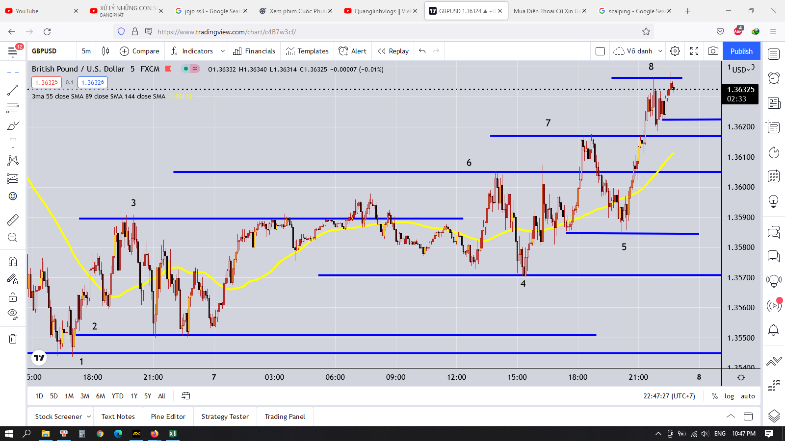

 | Bức tranh toàn cảnh
 |  | Ta thấy thị trường khá là tuân thủ các quy tắc được tạo ra

 | Cơ bản
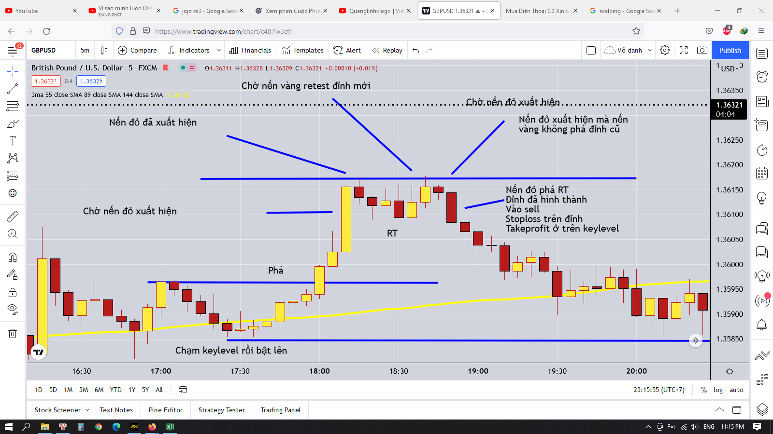

 |  | Giả sử một xu hướng tăng xuất hiện
 |  | Ta sẽ vào lệnh và chờ đến khi đỉnh hình thành thì sẽ thoát lệnh

 |  | Ta sẽ bắt đỉnh như nào
 |  | Đầu tiên nếu đang tăng thì nến sẽ là nến vàng
 |  | Chờ nến đỏ xuất hiện
 |  | Chờ nến vàng retest
 |  | Nến vàng retest đã xuất hiện
 |  | Chờ nến đỏ tiếp theo xuất hiện
 |  | Có 3 trường hợp xảy ra khi này |  |  | Nến vàng Retest chưa chạm tới đỉnh |  | 1 | Chờ đến khi có nến chạm vào đỉnh(chắc chắn sẽ phải có nến chạm vào đỉnh
 |  |  |  |  | Nến vàng Retest đã chạm vào đỉnh |  | 2 | Kẻ đường dưới đáy của nến vàng thấp nhất được hình thành, khi nến đỏ phá qua nến vàng đó |  |  | 2
 |  |  |  |  | Nến vàng Retest phá qua đỉnh |  | 3 | Tiếp tục xu hướng tăng, chờ cây nến đỏ tiếp theo ở vùng cao hơn

 |  |  |  |  |  |  | 2 | Có vài trường hợp xảy ra |  | nếu cây nến đỏ chỉ có râu hay đầu chạm nhẹ vào ngưỡng đó thì phải canh cây nến tiếp theo
 |  |  |  |  |  |  |  |  |  | nếu có thân nằm ngang qua thì đã hình thành đỉnh, vào sell hoặc takeprofit của lệnh buy đã vào trước đó

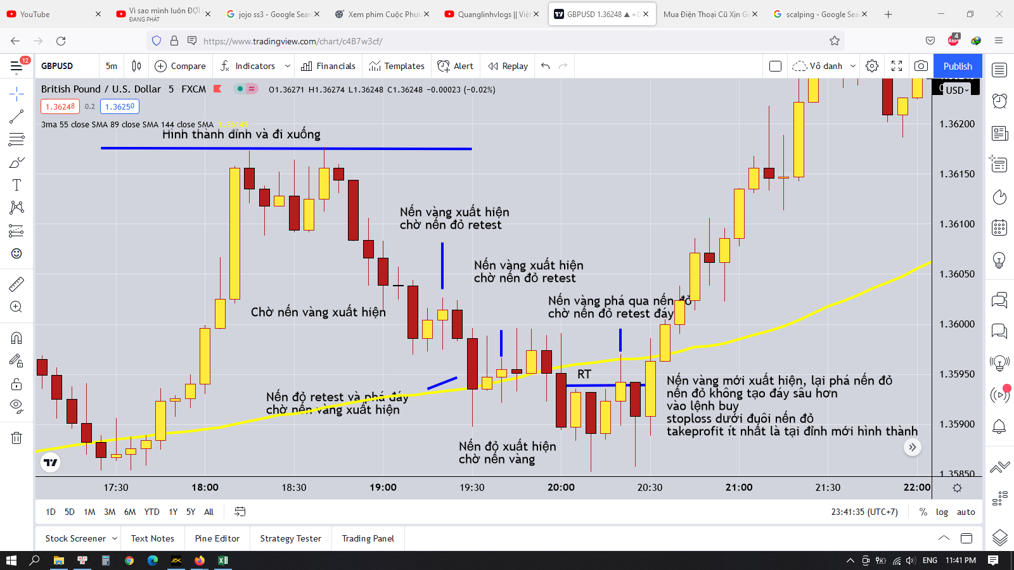

 |  | Chung quy lại là dựa vào nguyên lý phá và retest thì ta sẽ tìm được RT là điểm có khả năng đảo chiều cao
 |  | Trong một xu hướng thì giá liên tục phá và retest cho đến khi giá không thể phá sâu hơn được nữa và quay ngược lại tức là khi đó giá sẽ không tạo đáy sâu hơn hay đỉnh cao hơn và sẽ phá ngưỡng RT ở chiều ngược lại
 |  | Theo nguyên lý retest thì đến cái râu nến cũng được tính để retest, đó là cho dù giá hình thành một cái râu nến thì khi retest phải retest đến cái râu nến thì mới đảm bảo cho sự đảo chiều

 |  | Khi hai điều này xảy ra thì khả năng đảo chiều khá là cao

 |  | Dựa vào đặc điểm này ta có thể thực hiện được một số thủ thật sau
 |  |  | Vào lệnh khi có dấu hiệu đảo chiều
 |  |  | Takeprofit cho những lệnh dài khi có dấu hiệu đảo chiều
 |  |  | Đặt stoploss hợp lý

 |  | Tính RT như hình dưới đây
 |  |  | RT chỉ đơn giản là cái ngưỡng được hình thành bởi sóng hồi trong quá trình giá đang chạy thôi
 |  |  | Giả sử khi sóng tăng thì sẽ có những sóng hồi hình thành những cái nến đỏ
 |  |  | Khi giá retest lại vùng tăng thì những cái đáy do những nến đỏ được hình thành
 |  |  | Khi này ta chỉ cần kẻ RT ra là xong

 |  |  | Ta có thể dựa vào RT để xác định xu hướng
 |  |  | Giả sử khi giá phá qua cái đáy gần nhất thì ta kẻ một cái đường qua cái đỉnh trên nó
 |  |  | Hoặc khi giá phá qua cái đỉnh gần nhất thì ta kẻ một cái đường qua cái đáy dưới nó
 |  |  | Khi ta thấy RT xuất hiện đều và ổn định |  | Giả sử RT tăng dần thì ta chỉ cần vào lệnh buy
 |  |  |  |  | Giả sử RT giảm dần thì ta chỉ cần vào lệnh sell
 |  |  | Khi thấy ngưỡng RT đang chạy đều mà bị phá vỡ thì hãy cẩn thận vì có khả năng đảo chiều khá cao(nếu mà gần những keylevel của xu hướng lớn hơn như H1 hay H4)
 |  |  | Nếu ta thấy RT tăng giảm lẫn lộn thì đừng vào lệnh do lúc này thị trường đang tranh chấp mạnh giữa phe mua và phe bán
 |  |  | Đợi khi giá phá qua vùng tranh chấp, RT di chuyển đều và ổn định thì mới vào lệnh

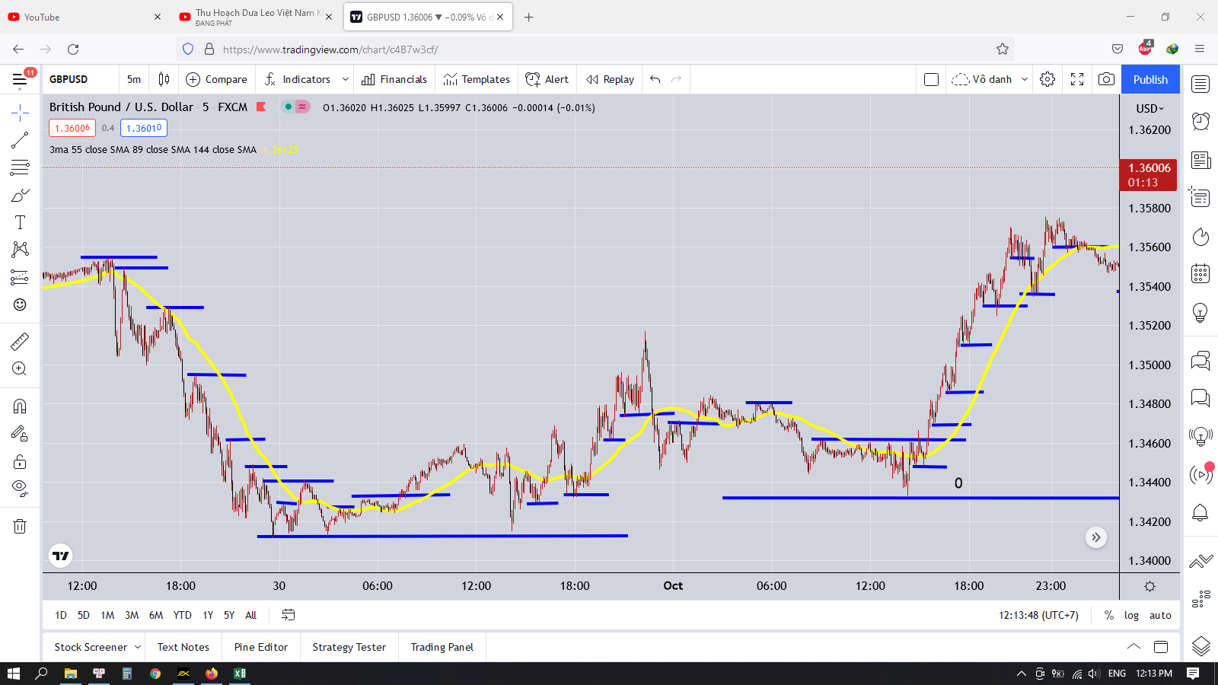

 | Vào lệnh dựa theo phương pháp bắt đỉnh và kết quả
 | Hình dưới đây còn là bắt đỉnh ngược xu hướng cho thấy sức mạnh của phương pháp này bá đạo đến mức nào
 | Chỉ cần bắt đúng xu hướng thì lợi nhuận sinh ra cực kỳ khủng khiếp

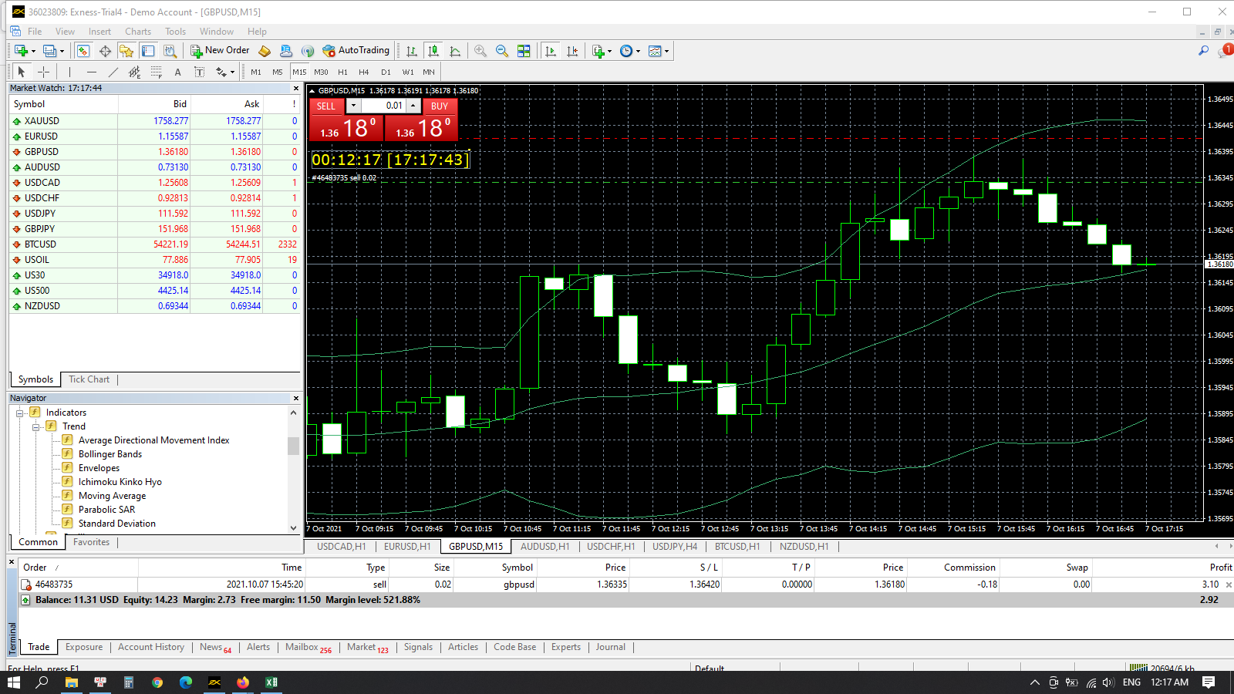

 | Mọi người nói trade là trò chơi tâm lý
 | Nhưng khi ta có công thức định sẵn thì nó không còn là trò chơi tâm lý nữa
 | Ta chỉ việc làm đúng công thức

 | Tìm điểm đảo chiều
 | Vào lệnh
 | Stoploss
 | Takeprofit |  |  | có nhiều cách takeprofit |  | theo keylevel lớn(nơi khả năng giá có thể đi đến đó)
 | Thế thôi |  |  |  |  | theo điểm dảo chiều mới(cái này thì phải ngồi canh)
 | Kết quả sẽ có ngay khi lệnh đã chạy
 | Được thì ăn tiền
 | Dính stoploss thì tìm kèo mới
 | chú ý là phải có stoploss thì mới không dính phải cái bẫy của thị trường là cái bẫy gồng lệnh
 | Nếu mà phải gồng thì tâm lý cực kỳ căng thẳng và vào lệnh không được chuẩn xác

 | Tìm điểm đảo chiều(nên tìm điểm dảo chiều theo đúng xu hướng lớn thì khả năng thắng vẫn là cao nhất)
 | Giả sử ta thấy xu hướng đang tăng, giá liên tục phá đỉnh mới, nên chờ sóng hồi và xuất hiện điểm đảo chiều cho xu hướng tăng đó thì vào lệnh
 | Chú ý là sau khi sóng tăng vài nhịp mạnh thì sẽ xuất hiện sóng đảo chiều mạnh, nên phải nhìn vào khung thời gian lớn tìm điểm đảo chiều của xu hướng lớn để còn vào lệnh sao cho phù hợp
 | Dấu hiệu xu hướng đảo chiều lớn cũng dựa trên cách tính xu hướng đảo chiều nhỏ thôi
 | Đó là |  | Giá khi test lại không tạo ra đỉnh mới cao hơn đỉnh cũ
 |  |  | Hình thành ngưỡng RT và phá vỡ ngưỡng RT đó
 |  |  | Giá phá vỡ keylevel hình thành sóng tăng đó
 |  |  | Xem các mô hình nến đảo chiều

 | Nơi khởi nguồn con sóng(keylevel)

 |  | Sóng bắt đầu từ gió, gió bắt đầu từ đâu, em cũng không biết nữa, khi nào ta yêu nhau!

